2021交易计划
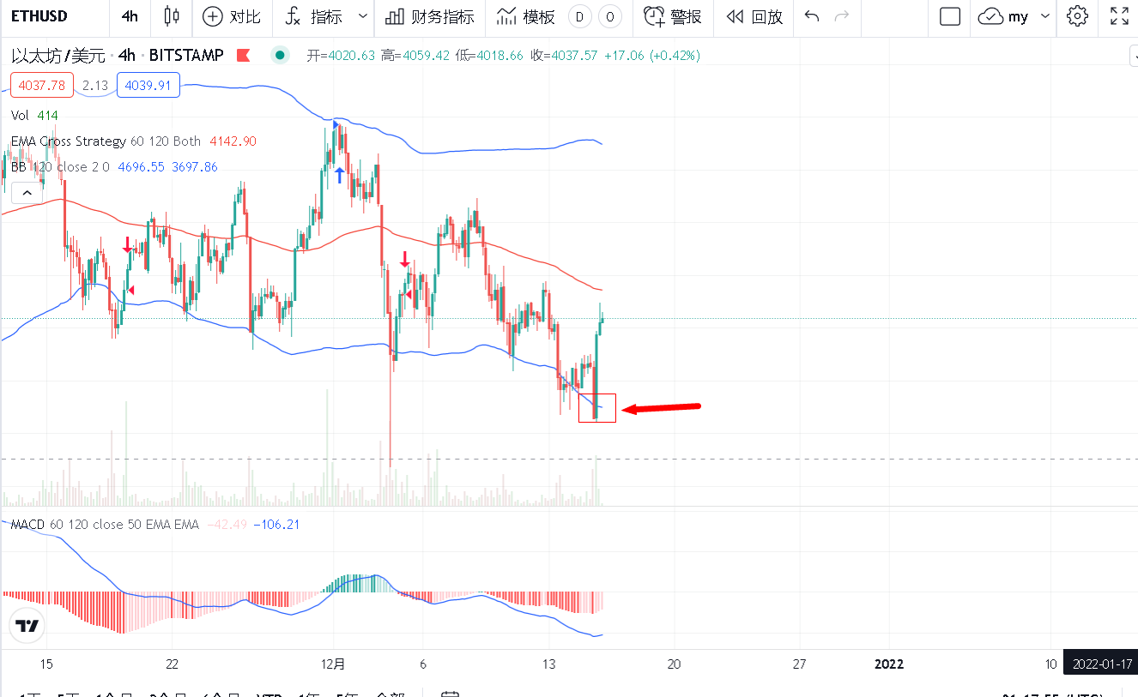
2021年交易计划
交易编码 | T2021121501
交易品种 | ETH-USDT连续
交易类型 | 看空
开仓时间 | 2021/12/15 下午11:31:08
开仓价格 | 3,722.60
开仓金额 | 4.6eth
交易策略(步骤) | T1
杠杆倍数 | 2
是否按信号执行 | 否
止损设置 10% | 3,917.50
平仓时间 | 2021/12/16 上午3:03:45
平仓价格 | 3,917.50
亏损金额
经验与教训 | 1）操作时只设置了1半的止损，导致损失扩大 2）破位处开仓是一个空投陷阱，优化一下开仓策略 3）空头市场只做空，多头市场只做多，空头市场最好的开仓点是中线附近或者上轨线附近；多头市场最好的开仓点是中轨附近或下轨附近，破位处可能更多的是陷阱，正确的亏损胜过错误的盈利

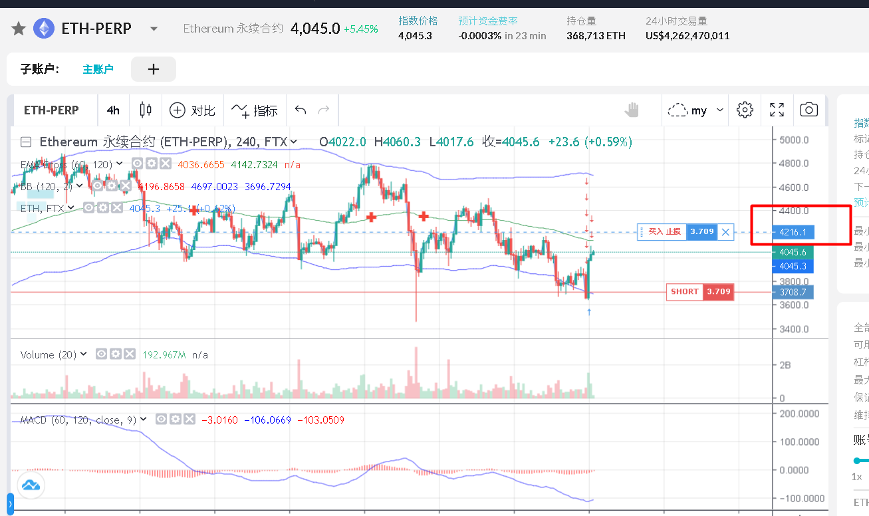
2021年交易计划
交易编码 | T2021121601
交易品种 | ETH-USDT连续
交易类型 | 看空
开仓时间 | 2021/12/16 上午7:38:27
开仓价格 | 3,788.00
开仓金额 | 15000
交易策略(步骤) | T1
杠杆倍数 | 2
是否按信号执行 | 否
止损设置 10% | 4,216.00
平仓时间
平仓价格
亏损金额
经验与教训

资金曲线
WorkerOfCrypto资金曲线
 | 金额USD
2021-12-15 | 10000
2021-12-16 | 7158
2021-12-17
2021-12-18
2021-12-19
2021-12-20
2021-12-21
2021-12-22
2021-12-23
2021-12-24
2021-12-25
2021-12-26
2021-12-27
2021-12-28
2021-12-29
2021-12-30
2021-12-31
2022-01-01
2022-01-02
2022-01-03
2022-01-04
2022-01-05
2022-01-06
2022-01-07
2022-01-08
2022-01-09
2022-01-10
2022-01-11
2022-01-12
2022-01-13
日期 | 金额USD
2021-12-15 | 10000
2021-12-16 | 7158
2021-12-17
2021-12-18
2021-12-19
2021-12-20
2021-12-21
2021-12-22
2021-12-23
2021-12-24
2021-12-25
2021-12-26
2021-12-27
2021-12-28
2021-12-29
2021-12-30
2021-12-31
2022-01-01
2022-01-02
2022-01-03
2022-01-04
2022-01-05
2022-01-06
2022-01-07
2022-01-08
2022-01-09
2022-01-10
2022-01-11
2022-01-12
2022-01-13
2022-01-14

Sheet3
